需求
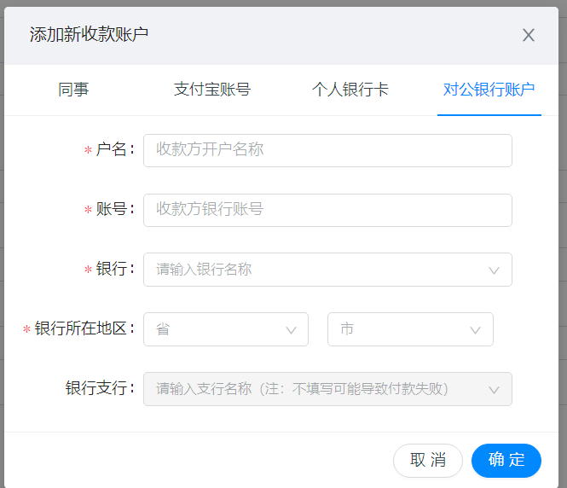
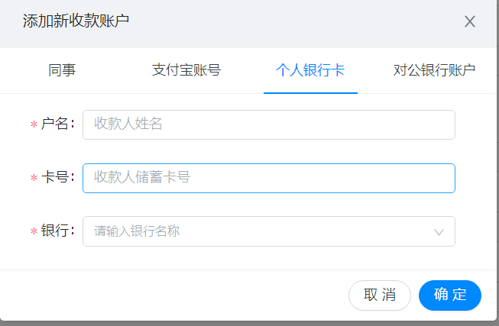
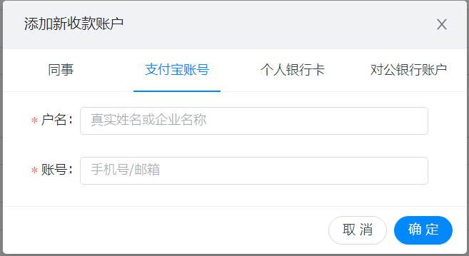
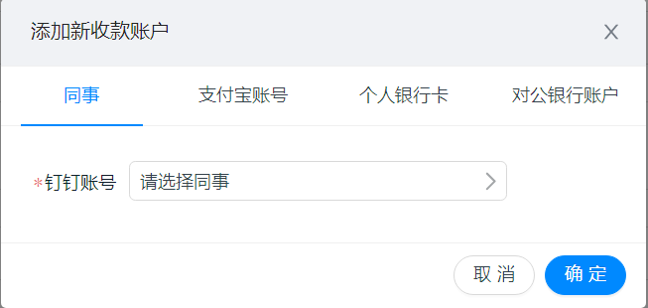
1、控件选择关联
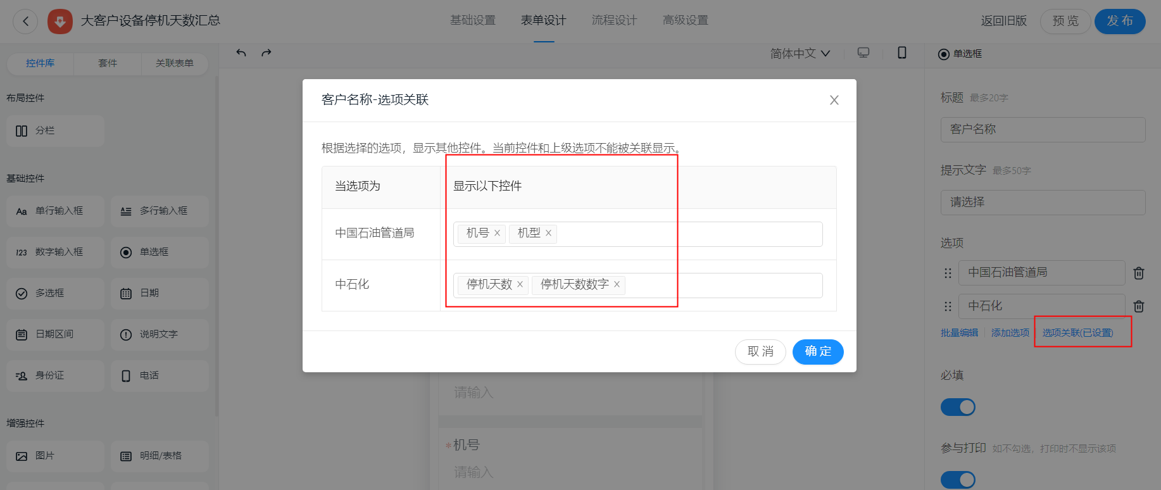

2、根据控件值配置审批流分支条件（单选项、数字、金额）
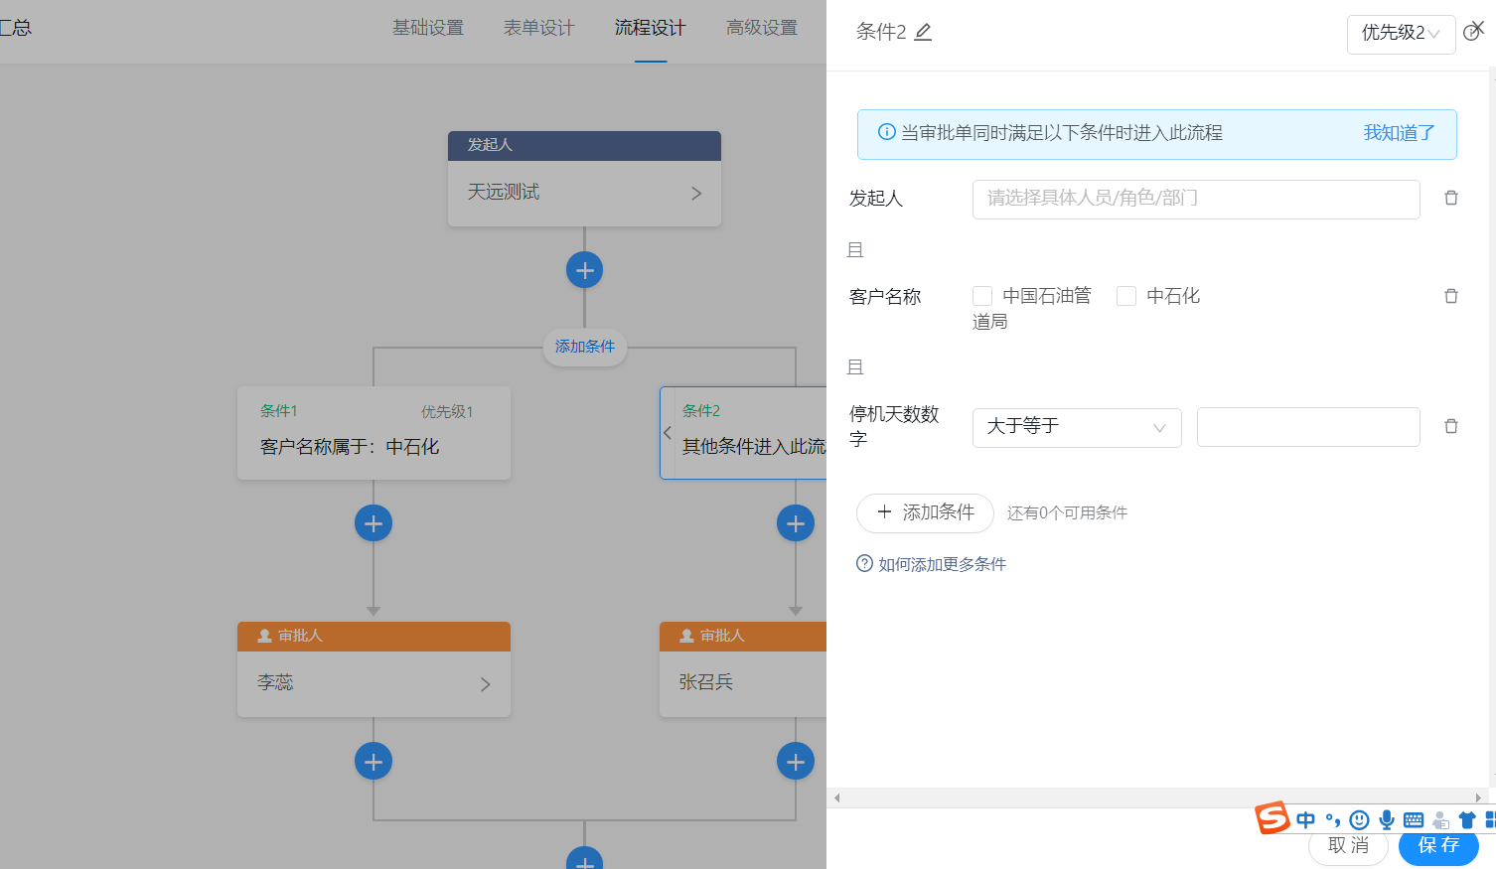
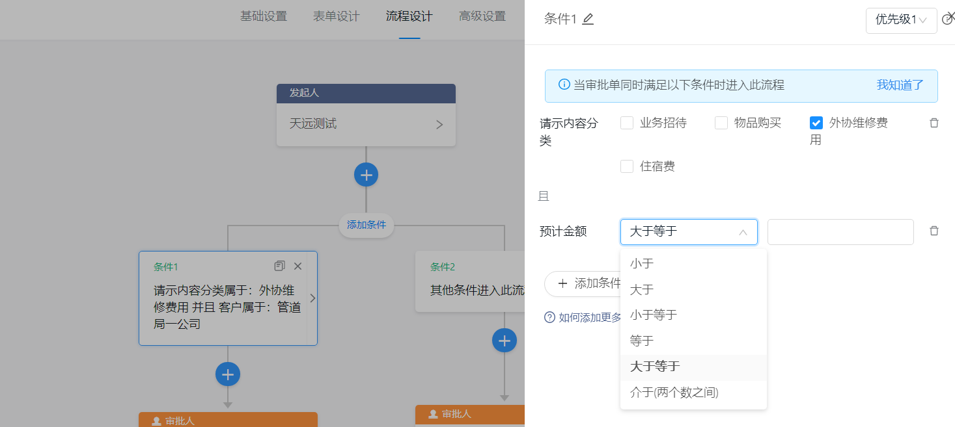

 | 可通过多种方式选择审批人
 | 可设置审批人为多人时采用的审批方式
 | 可设置某级审批时，表单字段的可编辑、只读、隐藏
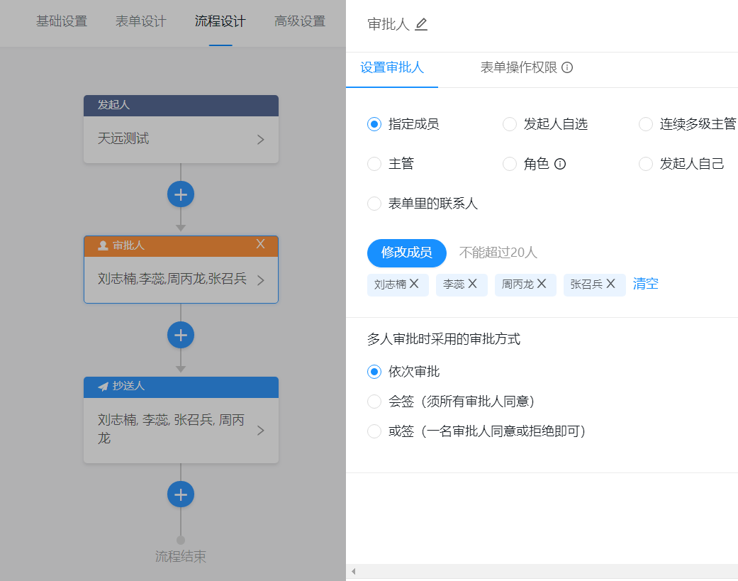
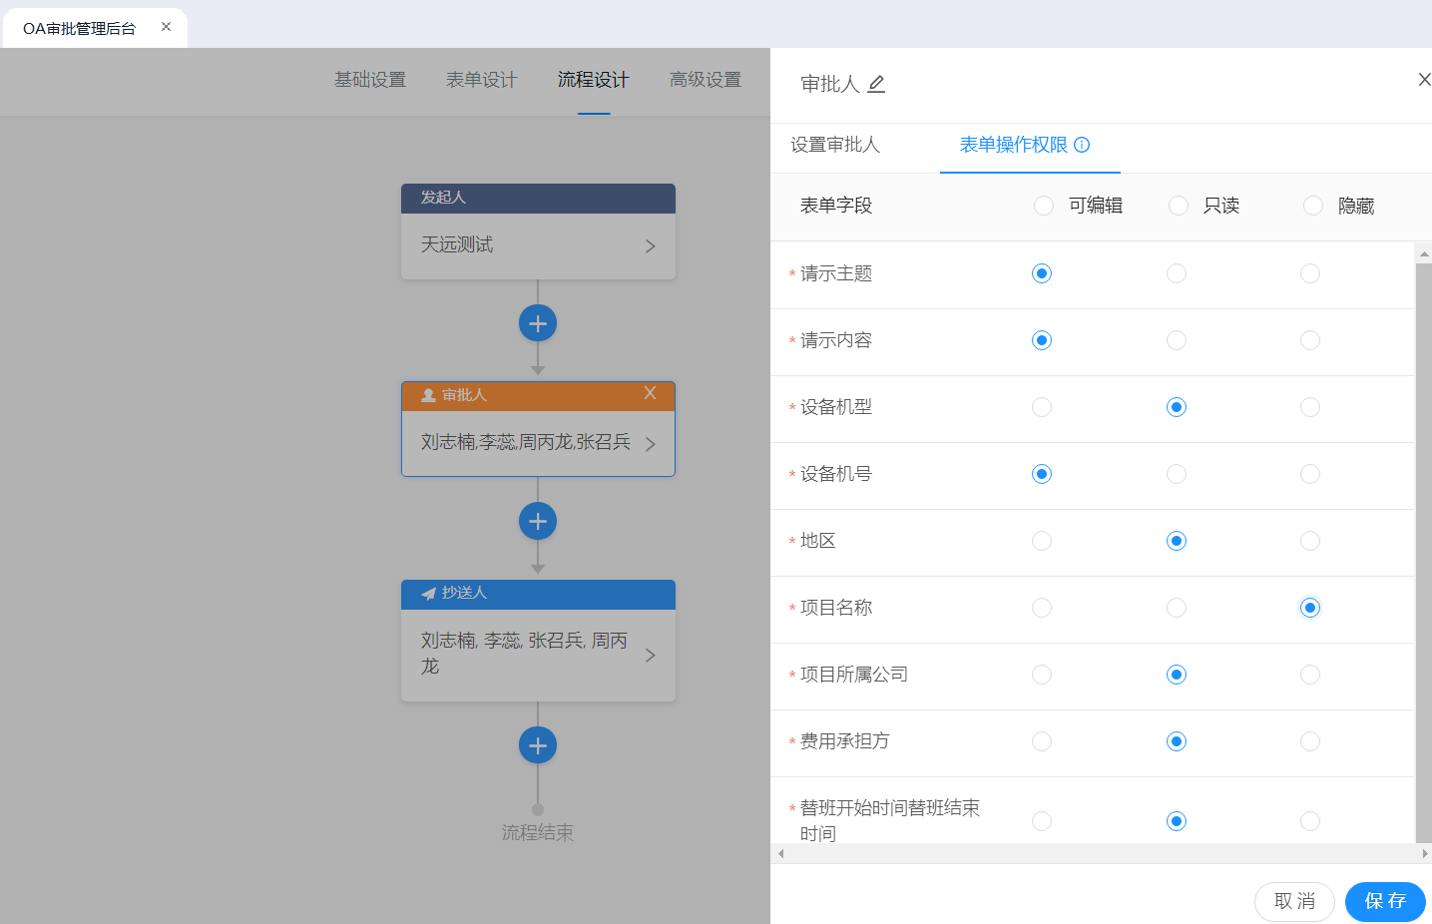

3、电话控件，支持验证和直接拨打
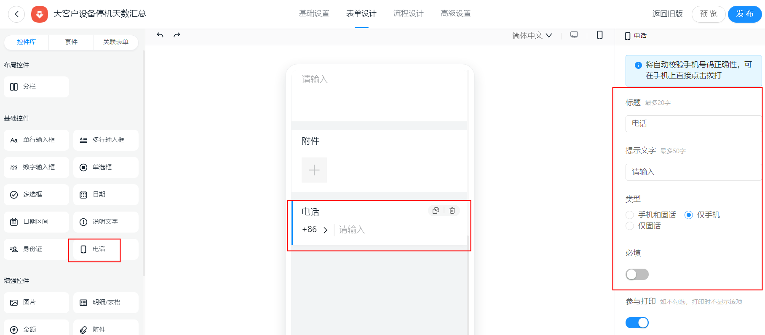

4、金额控件，支持显示大写

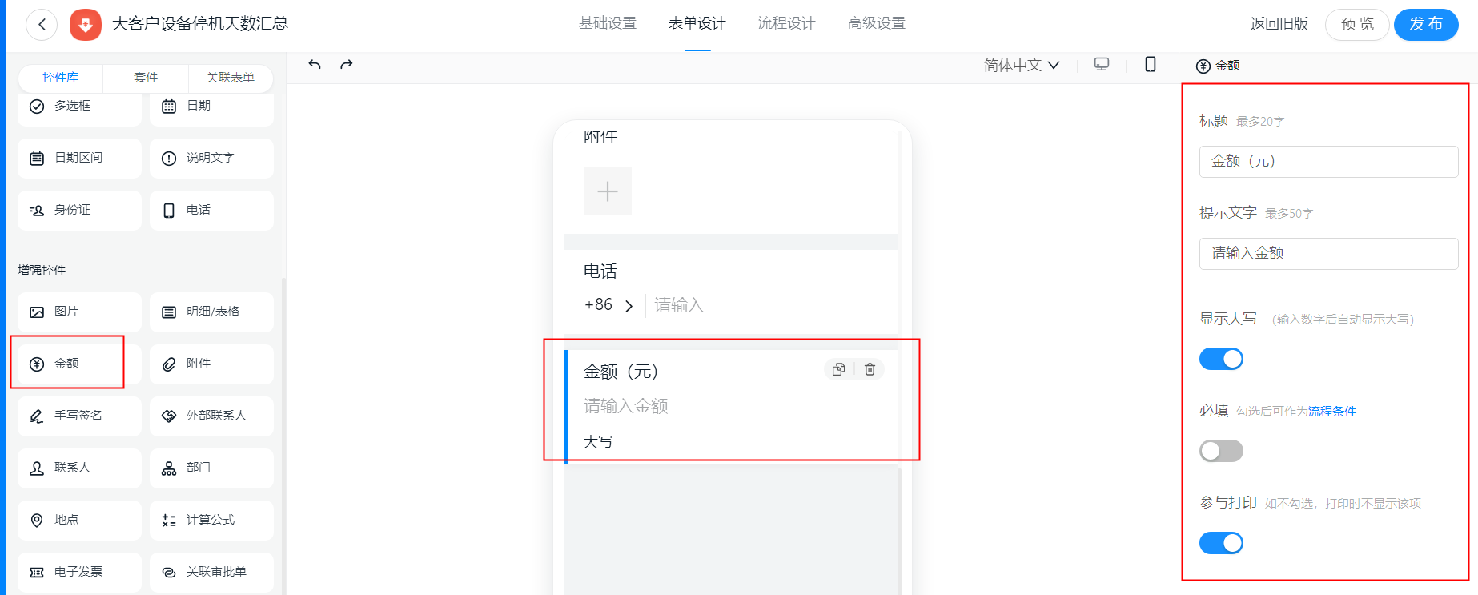

5、审批人去重支持，发起人审批时自动通过支持
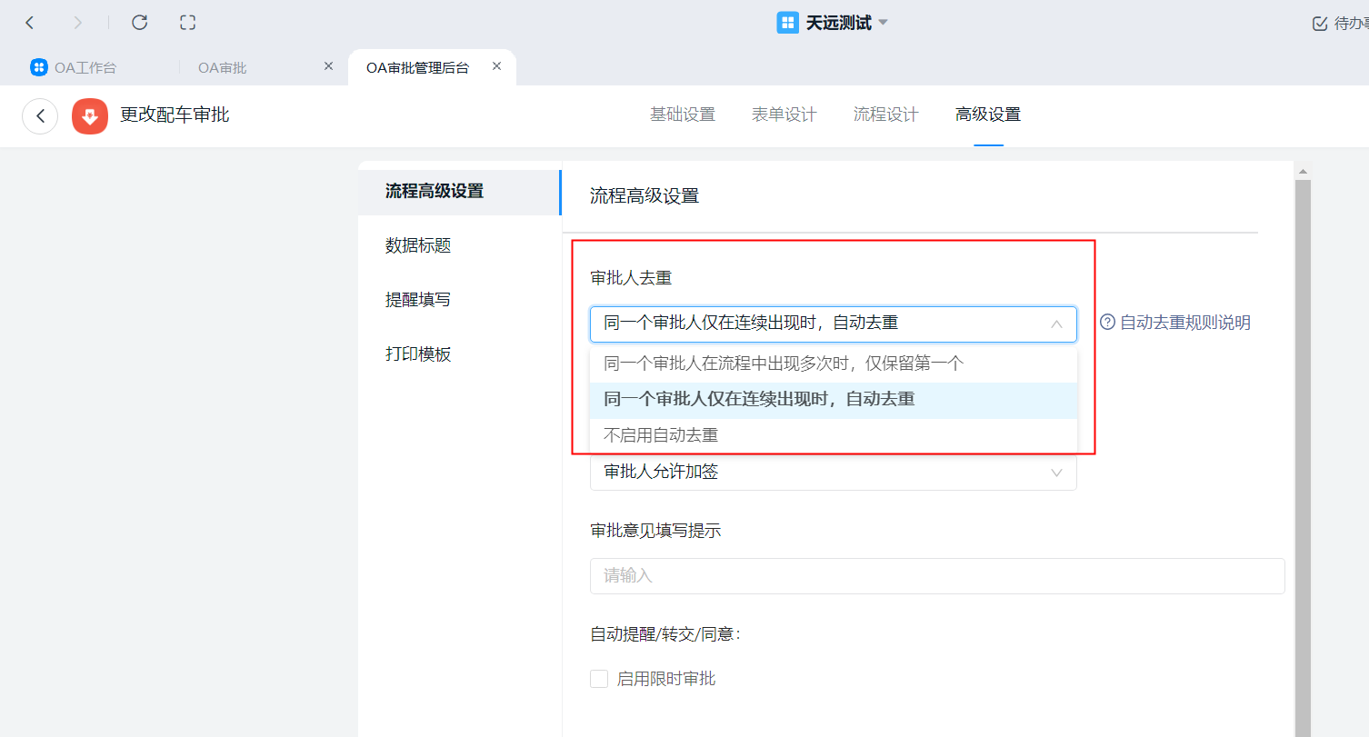

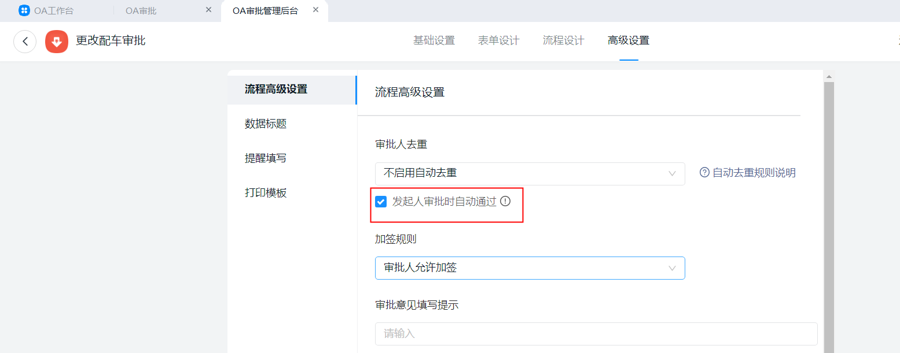

6、日期区间控件的使用

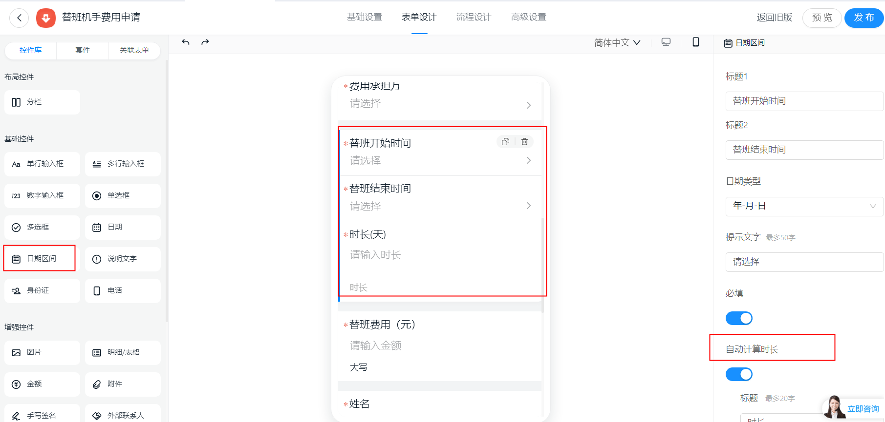

7、身份证控件的使用
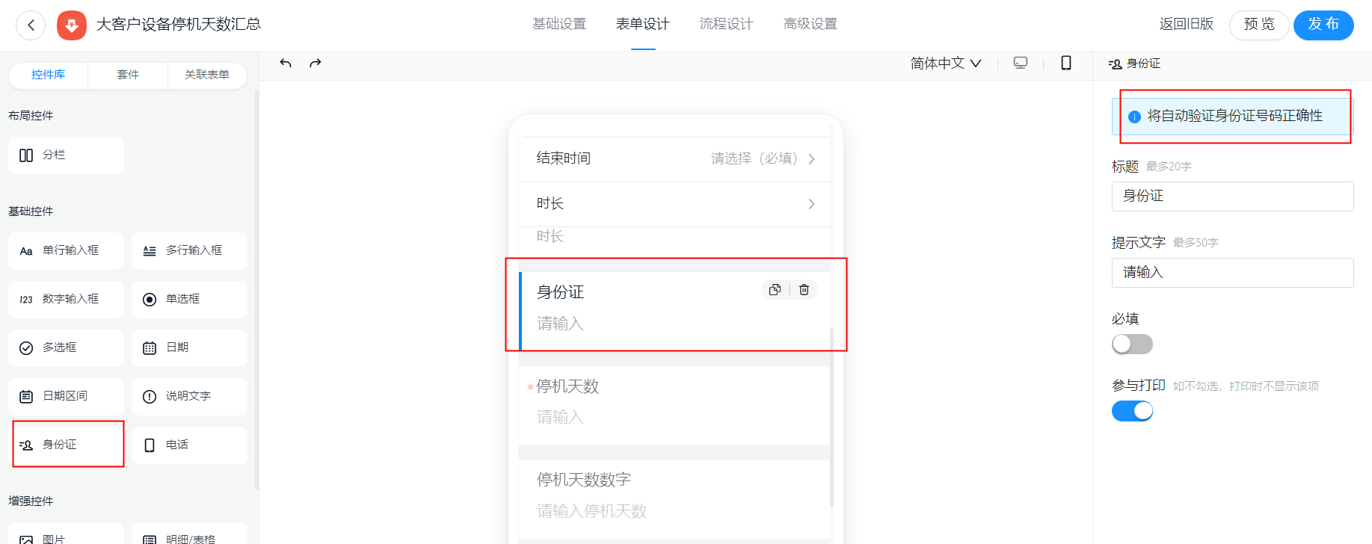

8、计算公式控件的使用
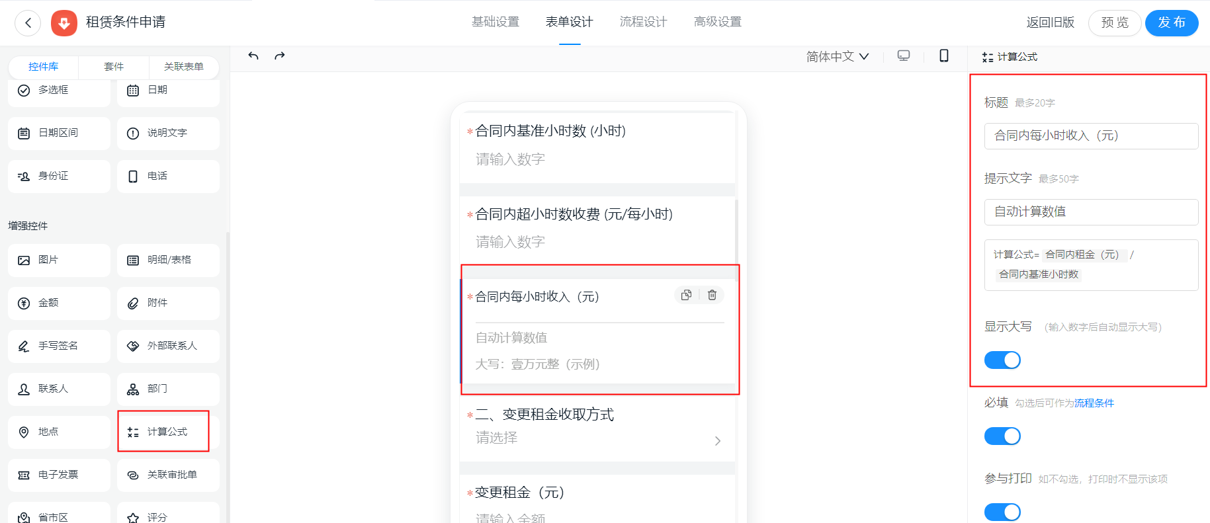

7、收款账户控件的使用

实现方案
实现方案
 | 1.源码位置
 |  | 针对vue-form-making-jeecg表单设计器源码进行二次开发
 | 2.具体方法
 |  | a.显示在拖动候选栏里
 |  |  | 打开src/components/componentsConfig.js文件，所有组件的基础配置都是在这个文件里写的。在这个文件里新增一段固定格式的JSON，包含新组件的信息
 |  |  | options里的属性根据组件的要求按需整改。保存后打开页面就可以发现已经添加到表单设计器左侧的基础字段里了
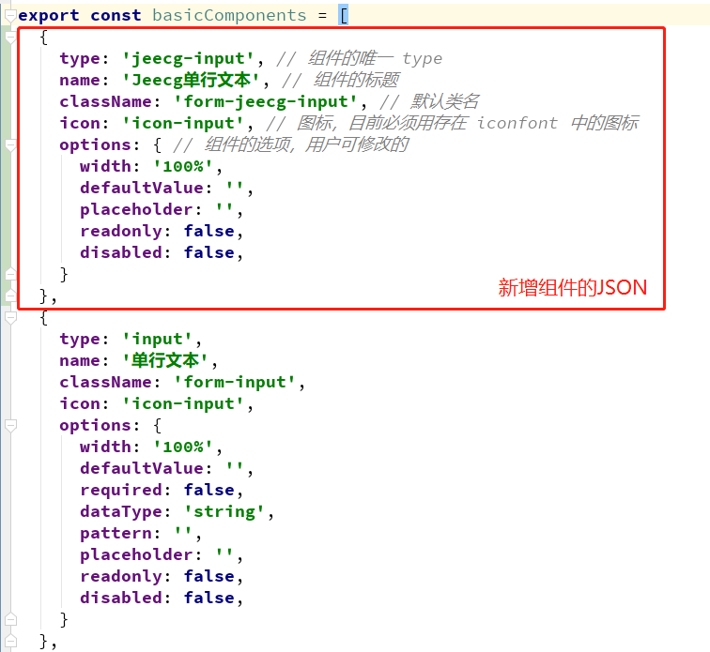
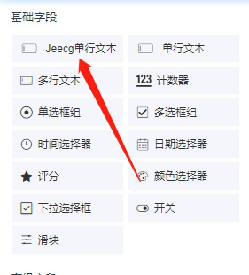

 |  |  | 现在虽然可以拖动到设计器中，但是不会有任何显示，因为我们没有定义组件的实现

 |  | b.编写组件实现
 |  |  | 新建一个vue文件：src/components/jeecg/JeecgInput.vue
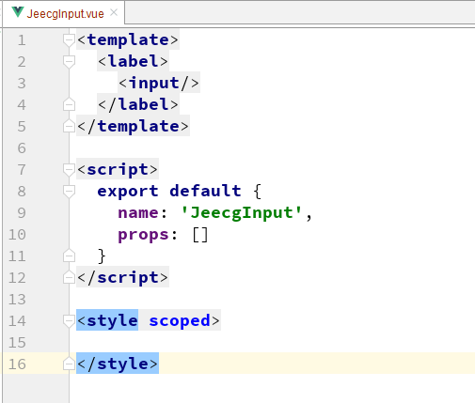

 |  |  | 在src/components/WidgetFormItem.vue文件里引用一下
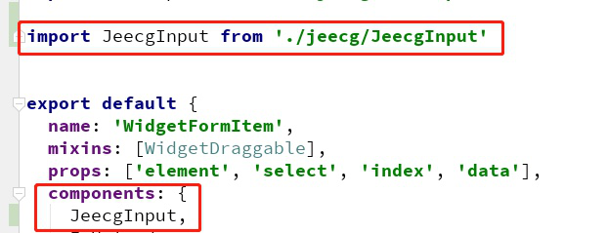

 |  |  | 在页面里同步引用，加个 v-if 判断，只有当当前组件是 jeecg-input 的时候才显示。再回到页面上，就可以看到能正常显示出来了
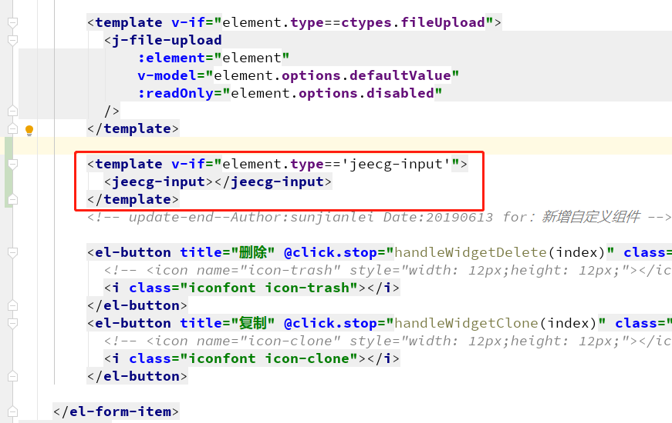

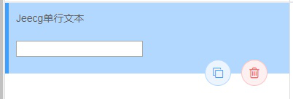

 |  |  | 但是点击预览仍然是显示不出来组件的，因为设计和预览用的是两个不同的组件
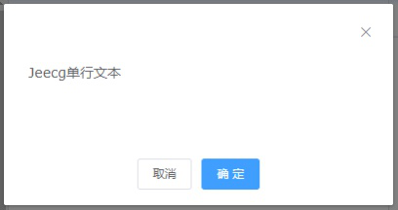

 |  |  | 还需要打开 src/components/GenerateFormItem.vue，用通用的方式再引用一下刚刚新建的组件
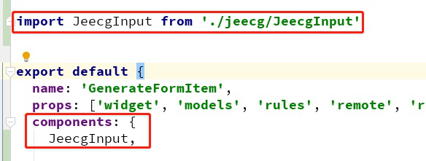
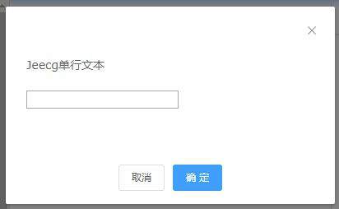

 |  | c.用户自定义组件属性
 |  |  | 组件的属性可以在 src/components/WidgetConfig.vue 文件里整改，打开这个文件，新增以下代码

 |  |  | 回到页面里就可以看到效果
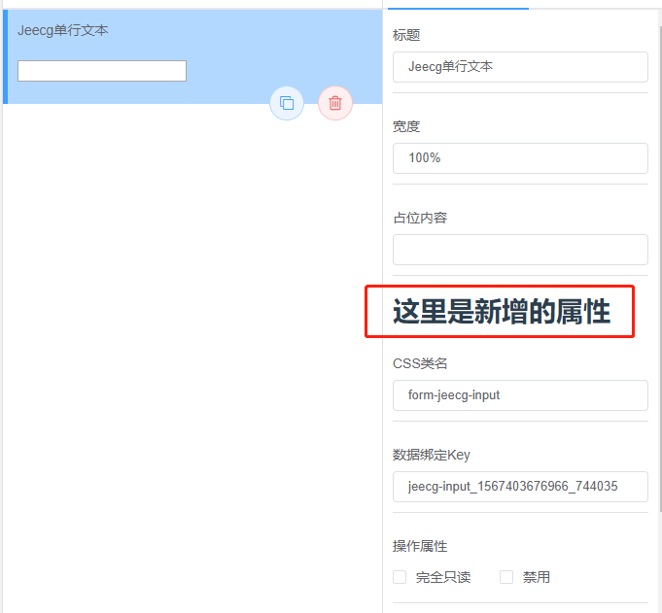

 |  |  | 现在我们给 defaultValue 和 placeholder 这两个属性开放给用户修改
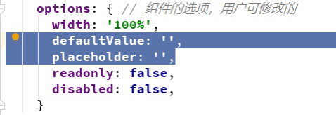

 |  |  | 效果如下
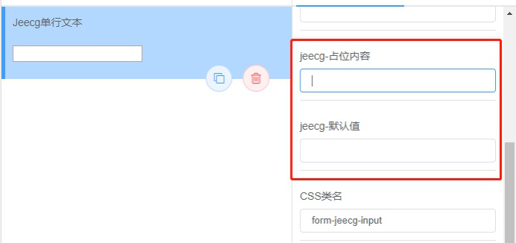

 |  |  | 还需要组件内部配合修改下，修改成下图这样
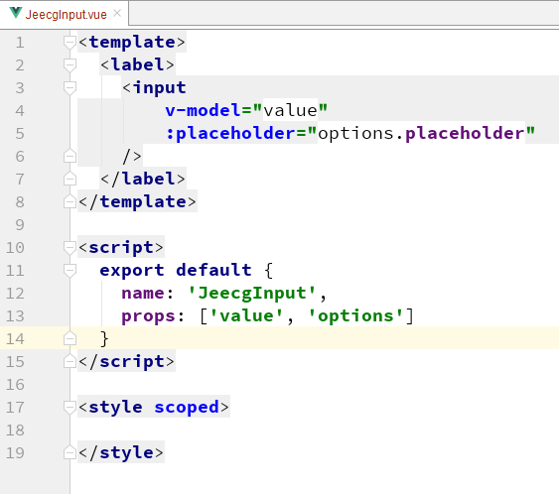

 |  |  | 在 src/components/WidgetFormItem.vue 和 src/components/GenerateFormItem.vue 组件里也要修改一下传值

 |  |  | 点击预览就可以看到效果了
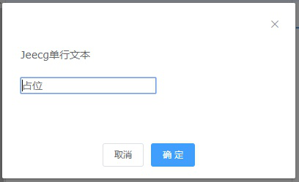

三、控件实现
 | 1、控件选择关联
 |  | 根据下拉框的值设置表单字段的关联字段，当选择某个值的时候显示表单的某几个控件
 |  | 进入表单设计器，查询当前表单所有字段列表，以供下拉框进行关联设置
 |  | 加载表单读取关联设置，并根据下拉框选择进行字段表单的显隐（结合功能权限）
 | 2、根据控件值配置审批流分支条件（单选项、数字、金额）
 |  | 目前工作流支持分支条件表达式的配置
 |  | Activiti5使用UEL表达式。支持两个UEL表达式：UEL-value和UEL-method。表达式可以使用在User tasks, Service tasks, Execution Listeners,Task Listeners和Conditional sequence flows中
 |  | a.UEL-value
 |  |  | 案例1：设置当前任务办理人为流程发起人，使用表达式${applyUserId}


 |  |  | 案例2：分支条件判断
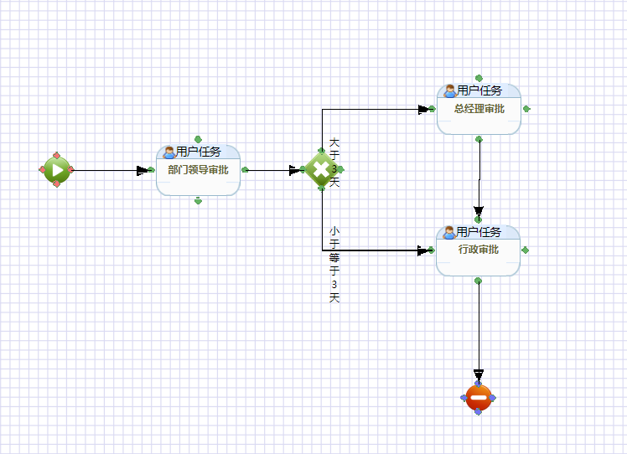
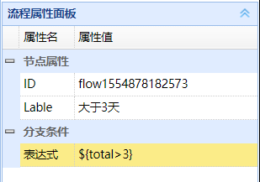
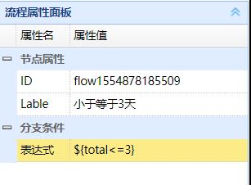

 |  | b.UEL-method

 |  |  | 自定义表达式定义
 |  |  | /**
 |  |  | *
 |  |  | * 类名：FlowUtil
 |  |  | * 功能：流程实例运行中辅助类
 |  |  | * 详细：此类暴露给流程，可在流程定义使用表达式来使用此类的方法，必须由Spring创建才有效
 |  |  | *
 |  |  | * 对外暴露的名称 flowUtil
 |  |  | *
 |  |  | */
 |  |  | @Slf4j
 |  |  | @Service("flowUtil")
 |  |  | public class FlowUtil {

 |  |  | /**
 |  |  | * 获取指定的下一步会签人员
 |  |  | * @param content
 |  |  | * @return
 |  |  | */
 |  |  | public List<String> stringToList(String content){
 |  |  | log.info("------stringToList------"+content);
 |  |  | if(StringUtils.isEmpty(content)){
 |  |  | throw new BpmException("提交失败，下一任务是会签节点，请选择会签人员");
 |  |  | }
 |  |  | String[] s = content.split(",");
 |  |  | return Arrays.asList(s);
 |  |  | }

 |  |  | }
 |  |  | 该方法从流程变量中获取值作为参数，进行方法处理。其中assigneeUserIdList为流程变量中的key , flowUtil为@Service("flowUtil")定义的bean名称

四、排期
 | 预计10天

